상품제안서
로니카 무소음 우드엔틱 카렌다벽시계R380WC | 상품코드: F07747

 |  |  |  |  |  | 02-412-0044 | www.easy1.co.kr
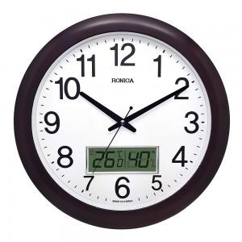 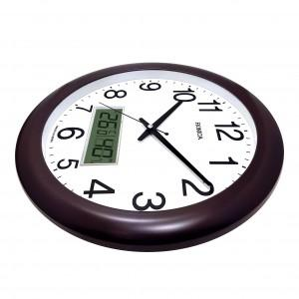 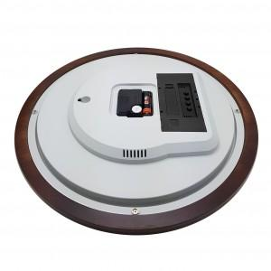

【상세/제작정보】 | .

【인쇄/포장옵션】 | 실크 / 포장지포장

【공급단가】 | 수량 | 50~ | 300~ | 1,000~ | 2,000~
*VAT별도 | 단가 | 25,650원 | 24,700원 | 23,750원 | 22,800원

【상품 URL】 | https://dev.easy1.co.kr:443/src/goods_detail.php?gdno=7747

